关系图
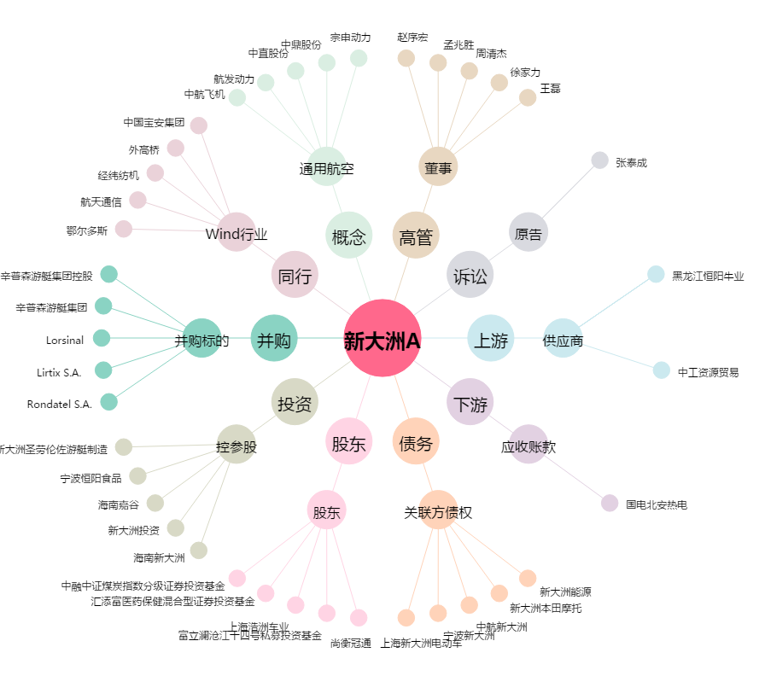
新大洲A[000571.SZ] - 关系概览图

